théorie
 | Température : | 20°C | 25°C | 37°C
Viscosité dynamique : (Pa.s-1 | Pl) | eau : | 1.00E-03 | 8.91E-04
 | sang : |  |  | 4.00E-03
 | glycérol: | 1.49 | 0.954

Masse Volumique (kg/m^3)|(g/L) | eau | 1.00E+03 |  |  | Masse molaire (g/mol) | eau | 18.015 |  | concentration molaire (mol/l) | eau | 55.51
 | Glycérol | 1.26E+03 |  |  |  | Glycérol | 92.1 |  |  | Glycérol | 13.68

 | Température : | 20°C | 25°C | 37°C
Viscosité cinétique : (m^2.s^-1) | eau : | 1.00E-06 | 8.96E-07
 | sang :
 | glycérol: | 1.18E-03

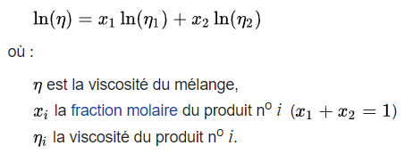
calcul de la viscosité a 20°C Pour une fiole de 250 mL |  |  |  | valeur attendre : 4e-3 Pl
V tot (L) | V eau (L) | V glycérol (L) |  |  | viscocité dynamique mélange (Pl) |  |  | 0.004014302955
0.25 | 0.128 | 0.122
n mol tot | n mol eau | n mol glycérol
8.7742454939 | 7.1051901193 | 1.6690553746

calcul de la viscosité a 25°C Pour une fiole de 250 mL |  |  |  | valeur attendre : 4e-3 Pl
V tot (L) | V eau (L) | V glycérol (L)
0.25 | 0.118 | 0.132 |  |  | viscocité dynamique mélange (Pl) |  |  | 0.0040238367811
n mol tot | n mol eau | n mol glycérol
8.3559603335 | 6.5500971413 | 1.8058631922

valeur a obtenir théoriquement pour un mélange prevu a 20°C fais a 25°C
V tot (L) | V eau (L) | V glycérol (L)
0.25 | 0.128 | 0.122 |  |  | viscocité dynamique mélange (Pl) |  |  | 0.0033588299051 | viscocité cinétique mélange |  |  | 2.98E-06
n mol tot | n mol eau | n mol glycérol
8.7742454939 | 7.1051901193 | 1.6690553746 |  |  | masse volumique mélange |  | 1.13E+03 | (kg/m^3)

Feuil3
DC = FC * VES |  |  | VES = VTD - VTS
 |  |  |  |  |  | 4.4969125211 | 1.0012371316 | VES = X * Ecart type
DC(L/min) | DC(m^3/min) | FC | VES (L) | VES (mL) | VES 2 | 2.4944382578 |  | Ecart type | X
4.875 | 0.004875 | 70 | 0.069642857143 | 69.642857143 | 70 |  |  | 1 | 69.642857143
5.25 | 0.00525 | 75 | 0.07 | 7 |  | 2.8674417557

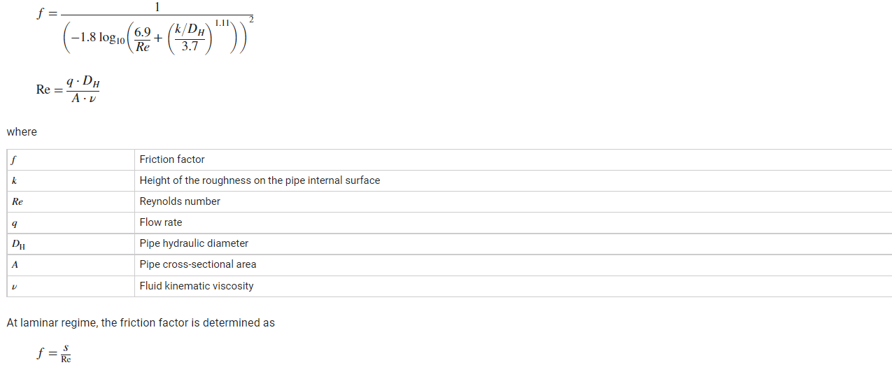
 |  |  |  |  |  |  |  | S=pi*r²*h
 |  |  |  |  |  |  |  | Re=

